概況３（2）
（２） 過疎地域公示市町村一覧 |  |  |  |  |  |  | （令和４年４月１日現在）

石狩市
振興局 |  | 市町村数 |  |  |  | 市 町 村 名
 |  |  | 市 | 町 | 村
石狩振興局 |  | 2 | 1 |  | 1 | 、新篠津村
函館市
渡 島 総合振興局 |  | 9 | 1 | 8 |  | 、松前町、福島町、知内町、木古内町、鹿部町、森町、 八雲町、長万部町
檜山振興局 |  | 7 |  | 7 |  | 江差町、上ノ国町、厚沢部町、乙部町、奥尻町、今金町、せたな町
後 志 総合振興局 |  | 17 | 1 | 11 | 5 | 小樽市、寿都町、黒松内町、蘭越町、ニセコ町、喜茂別町、共和町、 岩内町、積丹町、古平町、仁木町、余市町、島牧村、真狩村、 留寿都村、神恵内村、赤井川村
岩見沢市
空 知 総合振興局 |  | 22 | 9 | 13 |  | 夕張市、 、美唄市、芦別市、赤平市、三笠市、砂川市、 歌志内市、深川市、奈井江町、上砂川町、由仁町、長沼町、栗山町、 月形町、浦臼町、新十津川町、妹背牛町、秩父別町、雨竜町、 北竜町、沼田町
上 川 総合振興局 |  | 20 | 3 | 15 | 2 | 士別市、名寄市、富良野市、鷹栖町、当麻町、比布町、愛別町、上川町、 美瑛町、上富良野町、中富良野町、南富良野町、和寒町、剣淵町、 下川町、美深町、中川町、幌加内町、占冠村、音威子府村
留萌振興局 |  | 8 | 1 | 6 | 1 | 留萌市、増毛町、小平町、苫前町、羽幌町、遠別町、天塩町、 初山別村
宗 谷 総合振興局 |  | 10 | 1 | 8 | 1 | 稚内市、浜頓別町、中頓別町、枝幸町、豊富町、礼文町、利尻町、 利尻富士町、幌延町、猿払村
北見市
オホーツク 総合振興局 |  | 17 | 2 | 14 | 1 | 、紋別市、美幌町、津別町、斜里町、清里町、小清水町、 訓子府町、置戸町、佐呂間町、遠軽町、湧別町、滝上町、興部町、 雄武町、大空町、西興部村
伊達市
胆 振 総合振興局 |  | 8 | 1 | 7 |  | 、豊浦町、壮瞥町、白老町、厚真町、洞爺湖町、安平町、 むかわ町
日高振興局 |  | 7 |  | 7 |  | 日高町、平取町、新冠町、浦河町、様似町、えりも町、新ひだか町
幕別町
十 勝 総合振興局 |  | 14 |  | 13 | 1 | 上士幌町、鹿追町、新得町、清水町、大樹町、広尾町、 、 池田町、豊頃町、本別町、足寄町、陸別町、浦幌町、更別村
釧路市
釧 路 総合振興局 |  | 7 | 1 | 5 | 1 | 、厚岸町、浜中町、標茶町、弟子屈町、白糠町、鶴居村
根室振興局 |  | 4 | 1 | 3 |  | 根室市、別海町、標津町、 羅臼町
合計 |  | 152 | 22 | 117 | 13
 | 比率 | 84.9 | 62.9 | 90.7 | 86.7 | 北海道内の全市町村数： ３５市１２９町１５村 計１７９市町村

※ ：過疎地域の持続的発展の支援に関する特別措置法第３条適用
（過疎地域とみなされる区域を有する市町村）
※ ：過疎地域の持続的発展の支援に関する特別措置法第４２条適用
（過疎地域とみなされる市町村）

概況５（３） (2)
（３）高規格道路の現況

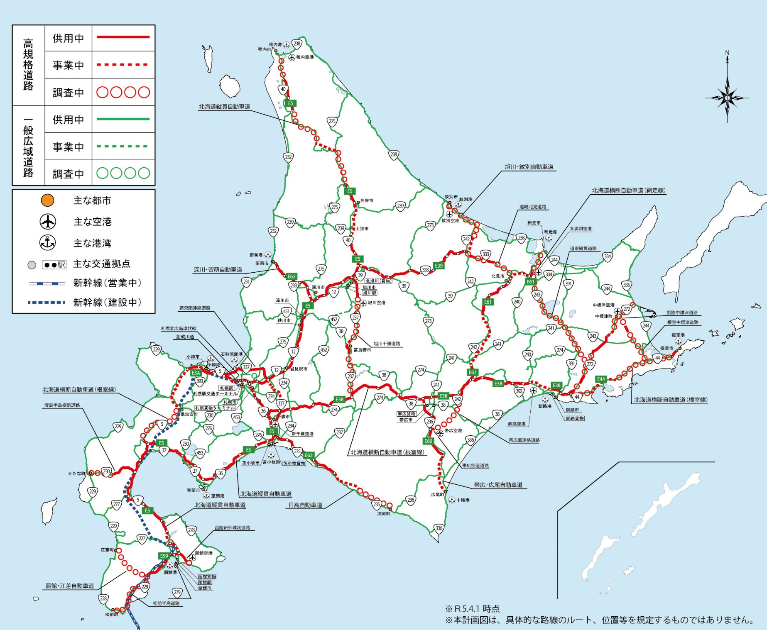

 | ※北海道開発局資料による
 | （令和５年４月1日現在）

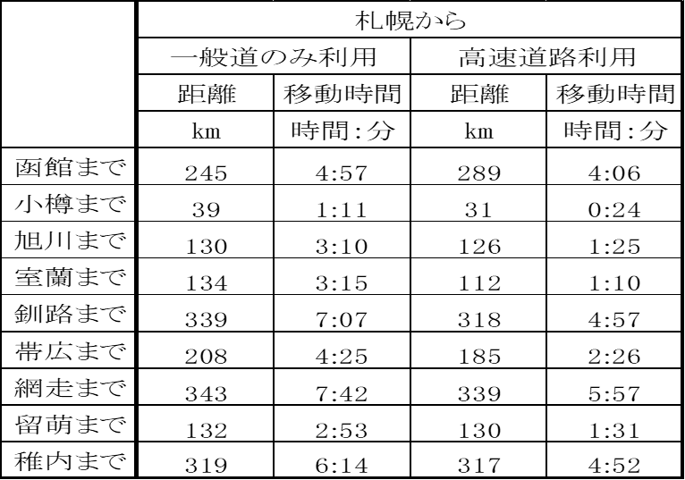

 |  | ※北の道ナビの「北海道内の主な都市間の距離と時間」より作成
 |  | （令和4年3月末現在）

概況７
７．登録船舶数の推移（２０総トン以上）

隻
隻
隻
隻
㌧
㌧
㌧
㌧
 |  |  |  |  |  |  | （各年１２月３１日現在）
 | 船質 | 鋼 船 |  | 木 船 |  | 合 計
局別 |  | 隻 | 総トン数 | 隻 | 総トン数 | 隻 | 総トン数
本 局 |  | 33 | 168,359 | 0 | 0 | 33 | 168,359
函館運輸支局 |  | 50 | 54,893 | 0 | 0 | 50 | 54,893
室蘭運輸支局 |  | 35 | 206,684 | 0 | 0 | 35 | 206,684
釧路運輸支局 |  | 93 | 35,511 | 0 | 0 | 93 | 35,511
旭川運輸支局 |  | 27 | 19,107 | 0 | 0 | 27 | 19,107
合 計 | ２９年 | 247 | 343,297 | 0 | 0 | 247 | 343,297
 | ３０年 | 242 | 341,936 | 0 | 0 | 242 | 341,936
 | 元年 | 242 | 414,308 | 0 | 0 | 242 | 414,308
 | 2年 | 241 | 418,154 | 0 | 0 | 241 | 418,154
 | 3年 | 240 | 443,335 | 0 | 0 | 240 | 443,335
 | 4年 | 238 | 484,554 | 0 | 0 | 238 | 484,554

（注） | １． 北海道運輸局資料による
 | ２． 船質及び総トン数（小数点以下は切り捨て）は、船舶法による分類
 | ３． 局別数値は令和4年12月31日現在

概況８
８．国際拠点港湾及び重要港湾の現況

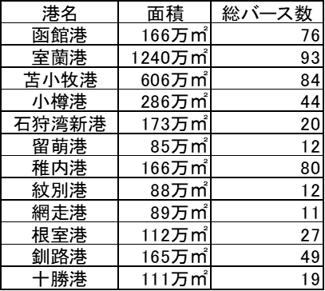

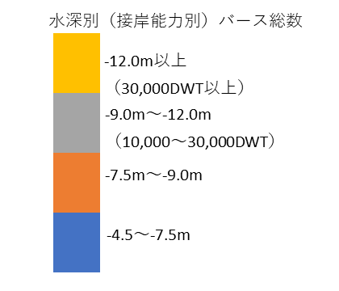

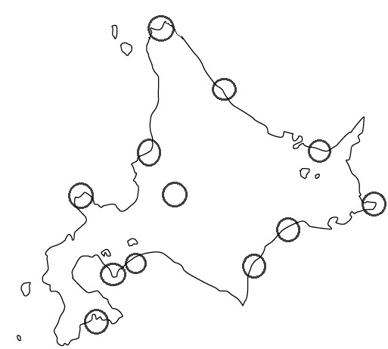

稚内港



紋別港

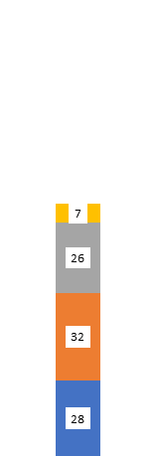

留萌港

網走港

小樽港
石狩湾新港

根室港

釧路港

苫小牧港
十勝港
室蘭港

函館港

（注）１．北海道開発局港湾空港部資料による
２．バース数は、浮き桟橋、係船杭、ドルフィンを含む
３．バース数は民間バースを含む
４．面積は防波堤内泊地面積
５．国際拠点港湾（室蘭港、苫小牧港）
６．接岸能力は貨物船の標準値
７．令和４年３月末現在

概況１１
11．貨物取扱駅の現況

凡 例
令和5年６月３０日現在

コンテナ・車扱（臨時）
6

コ
コンテナ
5

車扱（臨時）
11

オフレールステーション
Ｓ
2
（コンテナ代行基地）

▲
コンテナ通運デポ
2

コ
名寄

北旭川
新旭川
▲
遠軽
近文
滝川
コ
赤平
北見
コ
小樽築港
札幌貨物
ターミナル
Ｓ
茶志内
富良野
Ｓ
中斜里
コ
苗穂
東鹿越
陣屋町
島松
萩野
▲
本輪西
コ
釧路貨物
苫小牧貨物
帯広貨物
根室
東室蘭
音別

函館貨物

【青函トンネル】

（注）
１．北海道運輸局資料による

２．営業キロ ： １，３０５．７Ｋｍ

３．路線は、貨物列車走行路線である

概況１２
１２．営業倉庫の現況

 | ア 普 通 倉 庫
 |  |  |  |  |  |  |  |  |  |  |  |  | （令和4年3月31日現在）
 | 種 類 |  |  | 棟 数 |  |  |  | 面積・容積 |  |  | 全 国 比 （％） （ 面 積 ・ 容 積 ）
 | １～３類 |  |  | 1,136 |  | 棟 | 2,517,350 |  | ㎡ | 3.91
3
 | 貯蔵槽 |  |  | 1,044 |  | 基 | 1,175,185 |  | m | 11.12
 | 野積 |  |  | 18 |  | 区 | 293,564 |  | ㎡ | 7.26
 | 危険品 |  | 建 屋 |  | 48 | 棟 | 12,334 |  | ㎡ | 建屋その他 １．５ |  | 1.89
 |  |  | 野 積 |  | 1 | 区 | 591 |  | ㎡
3
 |  |  | タンク |  | 69 | 基 | 3,688,432 |  | m | 35.80

 | イ 冷 蔵 倉 庫

3
 | 冷蔵 |  | 263 |  |  | 棟 | 2,929,977 |  | m | 8.16

 | ウ 水 面 倉 庫

 | 水面 |  | 1 |  |  | 区 | 50,000 |  | ㎡ | 26.18

（注） |  | １． 国土交通省資料による

